장비설비SW수리의뢰서
장비,설비 ,S/W 수리 의뢰서 |  |  |  |  |  |  |  | 장비,설비 ,S/W 수리 의뢰서
1 | 장비번호 | WA-A07 |  | 3 | 작 업 자 |  |  | 1 | 장비번호 | WA-A07 |  | 4 | 작 업 자
2 | 장 비 명 | ECOMIL-65V |  | 4 | 고장일시 |  |  | 2 | 장 비 명 | ECOMIL-65V |  | 5 | 고장일시
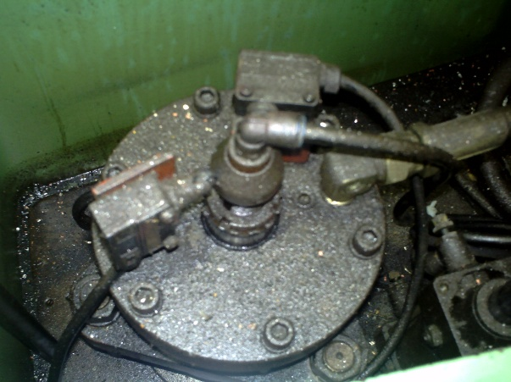
고 장 내 용 | 주축에서 TOOL이 빠저 나오자 않음 |  |  |  |  |  |  | 3 | 형 식 |  |  | 6 | 수리완료 일 시
 |  |  |  |  |  |  |  | 7 | 고장원인 | 습등유 주입
 |  |  |  |  |  | 동작 불량 |  | 8 | 수리내역 | 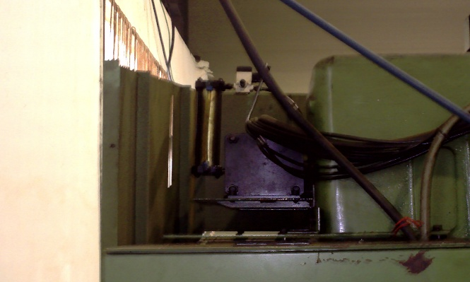
 |  |  |  |  |  |  |  | 9 | 비 고

상기 장비의 수리를 의뢰 하오니 |  |  |  |  |  |  |  | 상기와 같이 수리하였음을 통보합니다.
조속한 조치 요망합니다.

20 . . |  |  |  |  |  |  |  | 20 . . .
(인) |  |  |  |  |  |  |  | (인)

팀 장 |  | 공 장 장 |  | 이 사 |  | 부 사 장 |  | 팀 장 |  | 공 장 장 |  | 이 사 |  | 부 사 장

WA-713 QIF-05갑(Rev.0) |  |  | ㈜우주항공산업 |  |  |  | 제/개정일:2023.06.29 | WA-713 QIF-05을(Rev.0) |  |  | ㈜우주항공산업 |  |  |  | 제/개정일:2023.06.29

